Sheet1
定表(方向目标已定)

 | 游戏主题 | 中元节(道教)

 |  |  |  | 游戏流程时间 | 10-20分钟
 | 游戏名 | 冥冥之中 | In the unseen world

 | 寓意及相关习俗 | 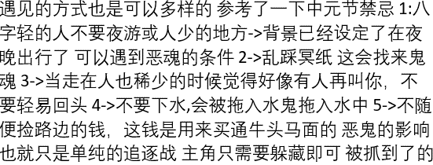

 |  |  |  | 参考 | 地狱边缘/时空幻境

 | 故事主线 | 七月十五中元节当日晚，扇扇因思念奶奶在梦中进入冥界，沿着布满谜团的小道，踏上了寻找奶奶的路程。

 | 故事大致流程

 | 游戏玩法 | 横板平台跳跃解密游戏

 | 游戏表达 | 扇扇（/妈妈小时候）-对比-现在的妈妈

 |  | 天真注重感情的小女孩和妈妈小时候特别像，而妈妈随着成长和社会现实的压力变得不再重视情感的纽带，以至于不再祭拜祖先长辈。

 | 开发难点 | 美工场景需求大

i |  | 人物骨骼动画

 |  | 事件触发系统

 |  | 屏幕特效以及场景光效(优先级底)

i
 | 游戏画风 | 剪影+灯色

 | 参考 | 